Накладная-№3
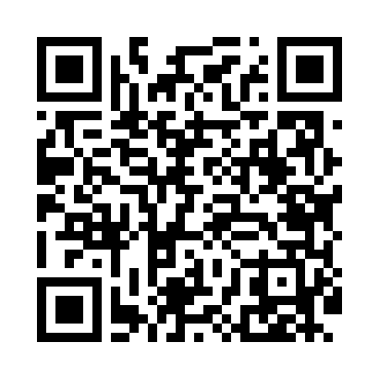
Номер товарно-транспортной накладной: |  |  | Торговый представитель: Amriyev Muhammad
Поставщик: Toshkent falcon fly 2 |  |  | Телефон торгового представителя: +998972880505
Дата отгрузки: 25.12.2025 |  |  | Контрагент: """" Klient
Дата консигнации: |  |  | Адрес:
Доставщик: |  |  | Телефон:
Телефон доставщика:
Время заказа: 25.12.2025 11:48:03
№ | Штрих-код | Название товаров (работ,услуг) | Количество | Количество в кейсе | Цена | Сумма
 |  |  | 240 |  |  | 144
1 | 6915646504062 | Соус учун махсус идиш A165005 12.5x10.4x5.4 s m DB-59-28 | 240 | 1 коробка | 0.60 | 144
Итого: 144$|->UZS: 1,800,000.00

